关系图
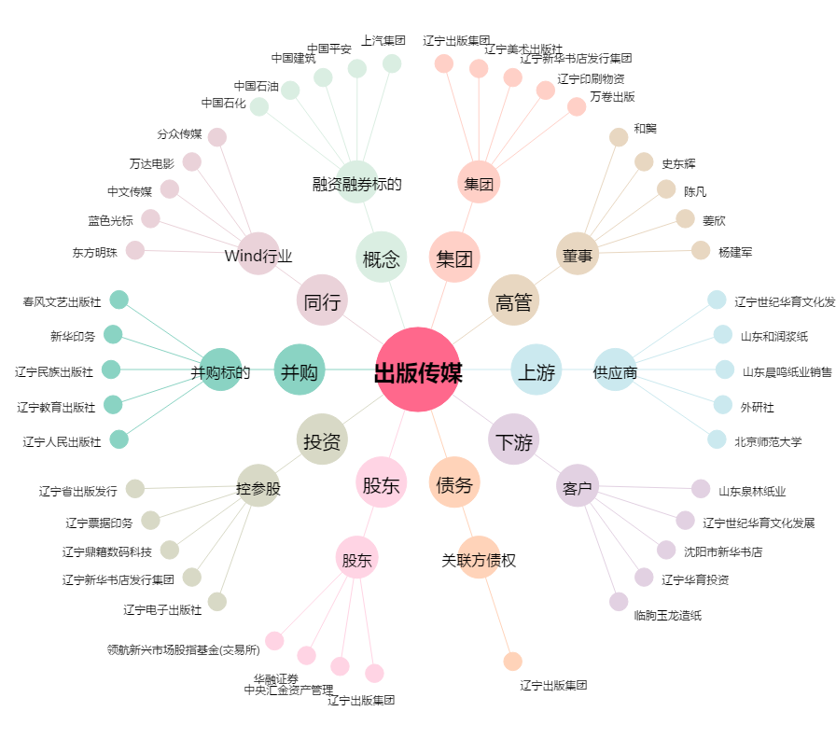
出版传媒[601999.SH] - 关系概览图

